银行卡充值
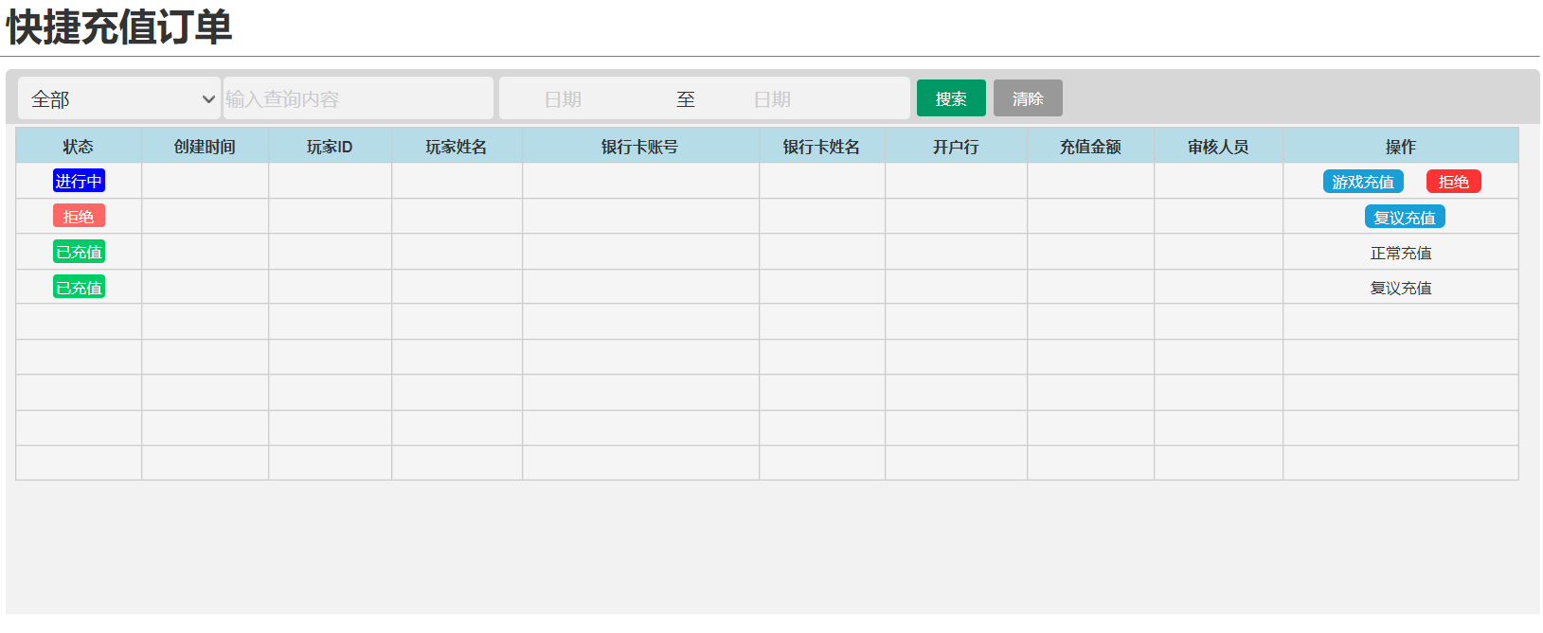
游戏操作

 | 操作步骤：①

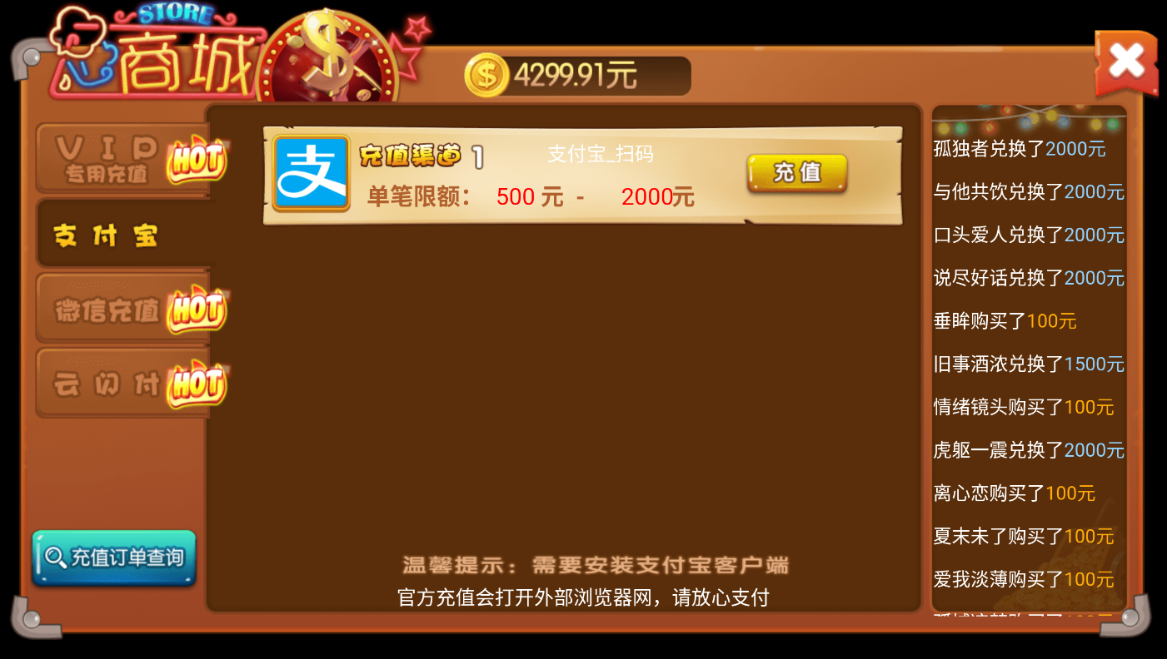

快捷
充值

快捷充值
新增充值通道类型

 | 操作步骤：②

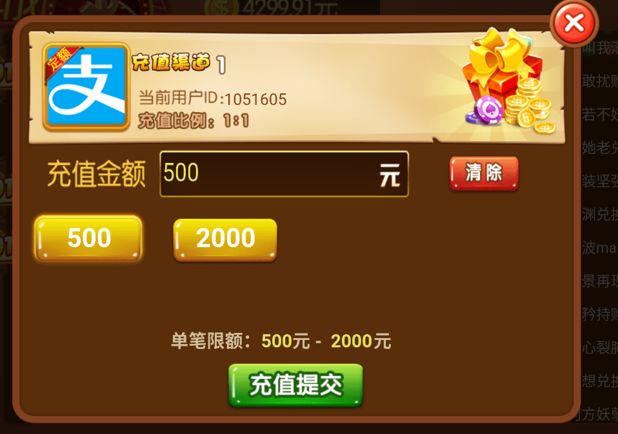

快捷
充值

 | 操作步骤：③

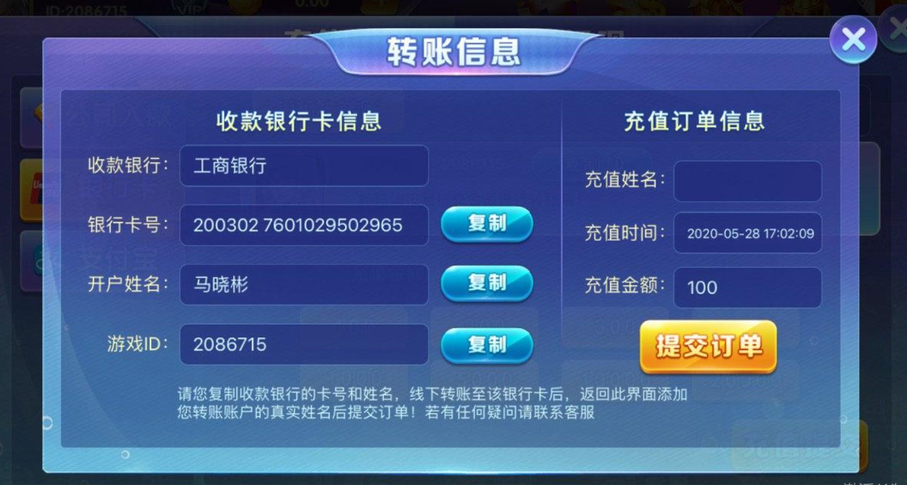

步骤二：转账完毕后，提交转账订单
步骤一：转账到以下银行卡

需要玩家输入姓名

点击提交订单后，会在平台生成一条记录，平台的管理员根据该记录去核实银行卡余额以及进行后续的人工上分操作

叹号：转账时请在备注中填入您的游戏id

展示平台设置好的该通道的银行卡信息

出弹窗提示进行确认：
您是否已经将100元转入到左侧的银行卡了？

 | 平台设置

 | 通道设置

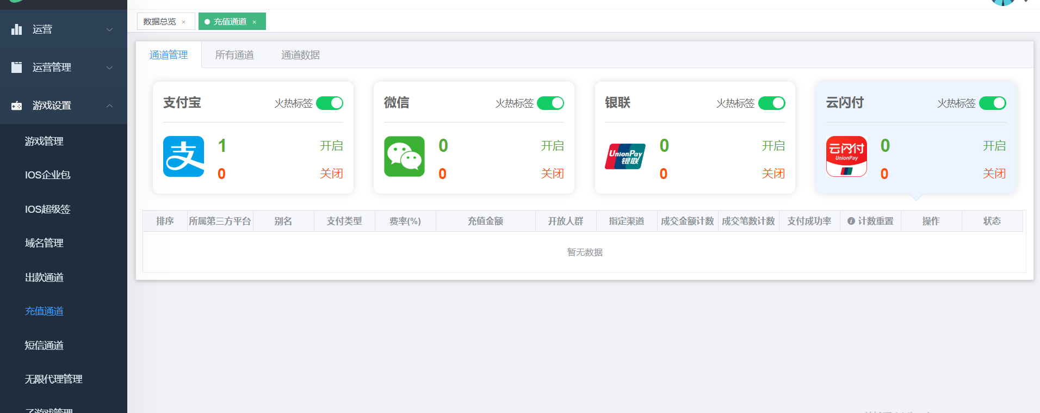

快捷支付

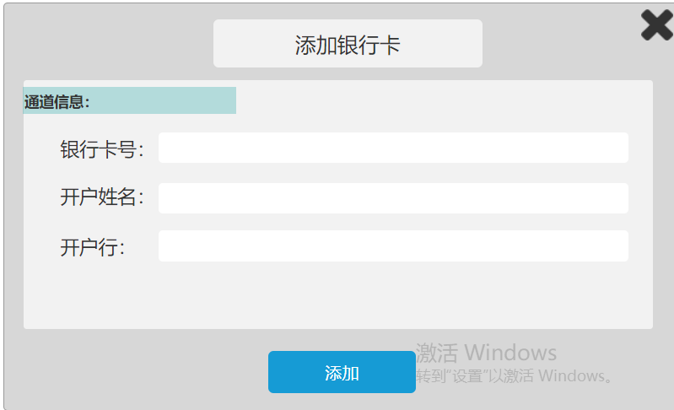

 | 快捷支付订单

